Ασκηση 1
1) Κατασκευάστε το 1o γράφημα στο ίδιο λογιστικό φύλλο
2) Προσθέστε και το έτος 2000 στο γράφημά σας.
3) Προσθέστε και το "ΔΑΝΕΙΟ" στο γράφημά σας.
4) Αλλάξτε την "Σειρά σε Γραμμές"
ΕΤΟΣ | Α.Ε.Π. | ΔΑΝΕΙΟ

1995 | 10 | 5
1996 | 12 | 6
1997 | 11 | 7
1998 | 15 | 5
1999 | 18 | 6
2000 | 22 | 7

Ασκηση 2
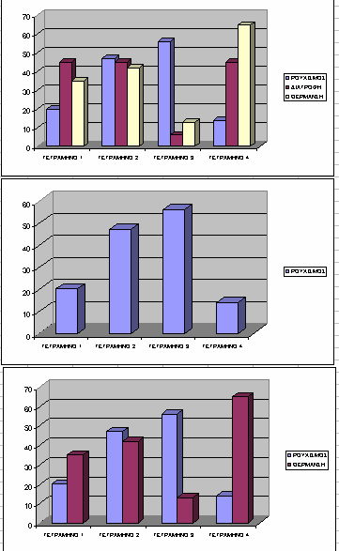
ΚΑΤΑΣΚΕΥΑΣΤΕ ΤΑ ΓΡΑΦΗΜΑΤΑ ΤΩΝ ΕΙΚΟΝΩΝ

ΕΞΟΔΑ ΟΙΚΟΓΕΝΕΙΑΣ
 | ΡΟΥΧΙΣΜΟΣ | ΔΙΑΤΡΟΦΗ | ΘΕΡΜΑΝΣΗ

ΤΕΤΡΑΜΗΝΟ 1 | 20 | 45 | 35
ΤΕΤΡΑΜΗΝΟ 2 | 47 | 45 | 42
ΤΕΤΡΑΜΗΝΟ 3 | 56 | 6 | 13
ΤΕΤΡΑΜΗΝΟ 4 | 14 | 45 | 65
ΣΥΝΟΛΟ | 137 | 141 | 155

Ασκηση 3
ΚΑΤΑΣΚΕΥΑΣΤΕ ΤΑ ΓΡΑΦΗΜΑΤΑ ΤΩΝ ΕΙΚΟΝΩΝ

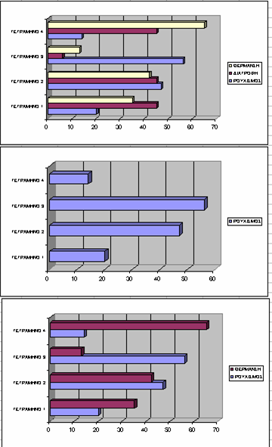
ΕΞΟΔΑ ΟΙΚΟΓΕΝΕΙΑΣ
 | ΡΟΥΧΙΣΜΟΣ | ΔΙΑΤΡΟΦΗ | ΘΕΡΜΑΝΣΗ

ΤΕΤΡΑΜΗΝΟ 1 | 20 | 45 | 35
ΤΕΤΡΑΜΗΝΟ 2 | 47 | 45 | 42
ΤΕΤΡΑΜΗΝΟ 3 | 56 | 6 | 13
ΤΕΤΡΑΜΗΝΟ 4 | 14 | 45 | 65
ΣΥΝΟΛΟ | 137 | 141 | 155

Ασκηση 4
ΚΑΤΑΣΚΕΥΑΣΤΕ ΤΑ ΓΡΑΦΗΜΑΤΑ ΤΩΝ ΕΙΚΟΝΩΝ

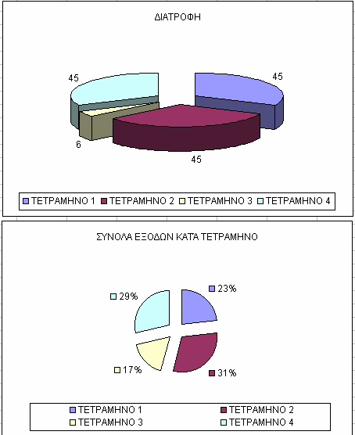
ΕΞΟΔΑ ΟΙΚΟΓΕΝΕΙΑΣ
 | ΡΟΥΧΙΣΜΟΣ | ΔΙΑΤΡΟΦΗ | ΘΕΡΜΑΝΣΗ

ΤΕΤΡΑΜΗΝΟ 1 | 20 | 45 | 35
ΤΕΤΡΑΜΗΝΟ 2 | 47 | 45 | 42
ΤΕΤΡΑΜΗΝΟ 3 | 56 | 6 | 13
ΤΕΤΡΑΜΗΝΟ 4 | 14 | 45 | 65
ΣΥΝΟΛΟ | 137 | 141 | 155

Ασκηση 7
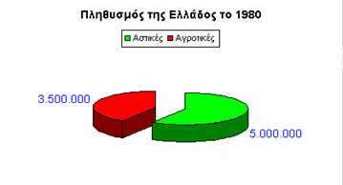
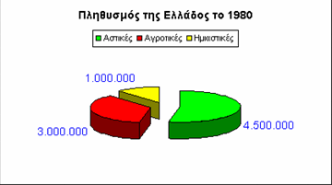
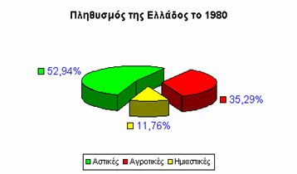
Μελετώντας το γράφημα της 1ης εικόνας,
α) Δημιουργήστε το αντίστοιχο λογιστικό φύλλο
β) κατασκευάστε το γράφημα της 1ης εικόνας
γ) και κατόπιν τροποποιήστε το έτσι ώστε να μοιάζει με τα γραφήματα των εικόνων 2 και 3

Ασκηση 8
Στην απογραφή του 1971 βρέθηκε ότι η καταομή του ελληνικού πληθυσμού στις αστικές, ημιαστικές και αγροτικές περιοχές ήταν όπως φαίνεται στο διπλανό φύλλο.
Παραστήσατε την απογραφή σε κυκλικό διάγραμμα (πίτα).
Περιοχές | Πληθυσμός
Αστικές | 4,667,489
Ημιαστικές | 1,029,769
Αγροτικές | 3,072,393
Σύνολο | 8,768,847

Ασκηση 9
Να κατασκευάσετε το γράφημα της συνάρτησης F(x)=x²
Υπόδειξη : Ψάξτε για μια συνάρτηση που θα βρίσκει την ν-οστή δύναμη ενός αριθμού. (Σε ποια κατηγορία μπορεί να ανήκει μια τέτοια συνάρτηση;)

Ασκηση 10
Να δημιουργηθεί το γράφημα της συνάρτησης LOG ₁₀ (δεκαδικός λογάριθμος)
Ψάξτε για μια συνάρτηση που θα υπολογίζει τον δεκαδικό λογάριθμο. (Σε ποια κατηγορία συναρτήσεων θα ανήκει μια τέτοια συνάρτηση;

